DataBase CreationChanging
№ | Задача | SQL запрос | Ответ
1 | Создать таблицу book | CREATE TABLE book( book_id INT PRIMARY KEY AUTO_INCREMENT, title VARCHAR(30), author VARCHAR(30), price DECIMAL(8, 2), amount INT );
2 | Внести в таблицу book новую строку: 1 Мастер и Маргарита Булгаков М.А. 670.99 3 | INSERT INTO book (title, author, price, amount) VALUES ('Мастер и Маргарита','Булгаков М.А.','670.99','3'); SELECT * FROM book;
3 | Внести в таблицу book новые строки: 2 Белая гвардия Булгаков М.А. 540.50 5 3 Идиот Достоевский Ф.М. 460.00 10 4 Братья Карамазовы Достоевский Ф.М. 799.01 2 5 Стихотворения и поэмы Есенин С.А. 650.00 15 | INSERT INTO book (title, author, price, amount) VALUES ('Белая гвардия','Булгаков М.А.','540.50','5'); INSERT INTO book (title, author, price, amount) VALUES ('Идиот','Достоевский Ф.М.','460.00','10'); INSERT INTO book (title, author, price, amount) VALUES ('Братья Карамазовы','Достоевский Ф.М.','799.01','2'); INSERT INTO book (title, author, price, amount) VALUES ('Стихотворения и поэмы','Есенин С.А.','650.00','15'); SELECT * FROM book;
4 | Создать таблицу поставка (supply), которая имеет ту же структуру, что и таблиц book. | CREATE TABLE supply( supply_id INT PRIMARY KEY AUTO_INCREMENT, title VARCHAR(50), author VARCHAR(30), price DECIMAL(8, 2), amount INT );
5 | 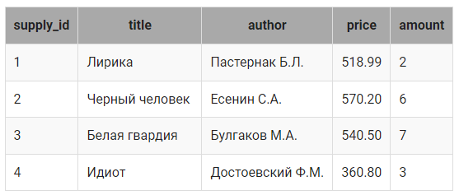 Занесите в таблицу supply четыре записи, чтобы получилась следующая таблица: | INSERT INTO supply (title, author, price, amount) VALUES ('Лирика','Пастернак Б.Л.', 518.99, 2), ('Черный человек', 'Есенин С.А.', 570.20, 6), ('Белая гвардия','Булгаков М.А.', 540.50, 7), ('Идиот', 'Достоевский Ф.М.', 360.80, 3); SELECT * FROM supply
6 | Занести все книги из таблицы supply в таблицу book, кроме книг, написанных Булгаковым М.А. и Достоевским Ф.М. | INSERT INTO book (title, author, price, amount) (SELECT title, author, price, amount FROM supply WHERE author <> "Булгаков М.А." AND author <> "Достоевский Ф.М."); SELECT * FROM book;
7 | Занести из таблицы supply в таблицу book только те книги, авторов которых нет в book. | INSERT INTO book (title, author, price, amount) SELECT title, author, price, amount FROM supply WHERE author NOT IN ( SELECT author FROM book ); SELECT * FROM book;
8 | Уменьшить на 10% цену тех книг в таблице book, количество которых принадлежит интервалу от 5 до 10, включая границы. | UPDATE book SET price = 0.9 * price WHERE amount BETWEEN 5 AND 10; SELECT * FROM book;
9 | В таблице book необходимо скорректировать значение для покупателя в новом столбце buy таким образом, чтобы оно не превышало количество экземпляров книг, указанных в столбце amount. А цену тех книг, которые покупатель не заказывал, снизить на 10%. | UPDATE book SET price = IF(buy = 0, price * 0.9, price), buy = IF(buy > amount, amount, buy); SELECT * FROM book;
10 | Для тех книг в таблице book , которые есть в таблице supply, не только увеличить их количество в таблице book ( увеличить их количество на значение столбца amount таблицы supply), но и пересчитать их цену (для каждой книги найти сумму цен из таблиц book и supply и разделить на 2). | UPDATE book, supply SET book.price = (supply.price + book.price) / 2, book.amount = supply.amount + book.amount WHERE book.title = supply.title AND book.author = supply.author; SELECT * FROM book;
11 | Удалить из таблицы supply книги тех авторов, общее количество экземпляров книг которых в таблице book превышает 10. | DELETE FROM supply WHERE author IN(SELECT author FROM book GROUP BY author HAVING SUM(amount) > 10); SELECT * FROM supply;
12 | Создать таблицу заказ (ordering), куда включить авторов и названия тех книг, количество экземпляров которых в таблице book меньше среднего количества экземпляров книг в таблице book. В таблицу включить столбец amount, в котором для всех книг указать одинаковое значение - среднее количество экземпляров книг в таблице book. | CREATE TABLE ordering AS SELECT author, title, (SELECT ROUND(AVG(amount)) FROM book) AS amount FROM book WHERE amount < (SELECT AVG(amount) FROM book); SELECT * FROM ordering;

Data sampling
№ | Задача | SQL запрос | Ответ
1 | Вывести информацию о всех книгах, хранящихся на складе. | SELECT * FROM book;
2 | Выбрать авторов, название книг и их цену из таблицы book. | 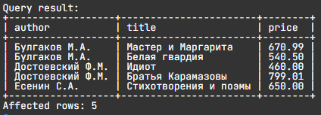 SELECT author, title, price FROM book;
3 | Выбрать названия книг и авторов из таблицы book, для поля title задать имя (псевдоним) Название, для поля author – Автор. | 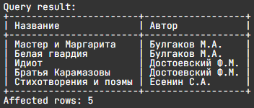 SELECT title AS Название, author AS Автор FROM book;
4 | Посчитать стоимость упаковки для каждой книги (для упаковки одной книги используется 1 лист бумаги, стоимостью 1 руб 65 коп.). В запросе вывести название книги, ее количество и стоимость упаковки, последний столбец назвать pack. | 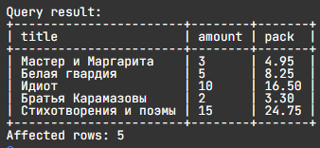 SELECT title, amount, amount * 1.65 AS pack FROM book;
5 | В конце года цену всех книг на складе пересчитывают – снижают ее на 30%. Написать SQL запрос, который из таблицы book выбирает названия, авторов, количества и вычисляет новые цены книг. Столбец с новой ценой назвать new_price, цену округлить до 2-х знаков после запятой. | SELECT title, author, amount, ROUND(price*0.7,2) AS new_price FROM book;
6 | При анализе продаж книг решили поднять цену книг Булгакова на 10%, а цену книг Есенина - на 5%. Написать запрос, куда включить автора, название книги и новую цену, последний столбец назвать new_price. Значение округлить до двух знаков после запятой. | SELECT author, title, ROUND(IF(author = "Булгаков М.А.", price * 1.1, IF(author = "Есенин С.А.", price * 1.05, price)), 2) AS new_price FROM book;
7 | Вывести автора, название и цены тех книг, количество которых меньше 10. | SELECT author, title, price FROM book WHERE amount <10;
8 | Вывести название, автора, цену и количество всех книг, цена которых меньше 500 или больше 600, а стоимость всех экземпляров этих книг больше или равна 5000. | SELECT title, author, price, amount FROM book WHERE (price <500 OR price >600) AND price*amount >=5000;
9 | Вывести название и авторов тех книг, цены которых принадлежат интервалу от 540.50 до 800 (включая границы), а количество или 2, или 3, или 5, или 7 . | SELECT title, author FROM book WHERE price BETWEEN 540.50 AND 800 AND amount IN (2,3,5,7);
10 | Вывести автора и название книг, количество которых принадлежит интервалу от 2 до 14 (включая границы). Информацию отсортировать сначала по авторам (в обратном алфавитном порядке), а затем по названиям книг (по алфавиту). | 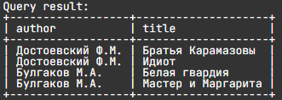 SELECT author, title FROM book WHERE amount BETWEEN 2 AND 14 ORDER BY author DESC, title;
11 | 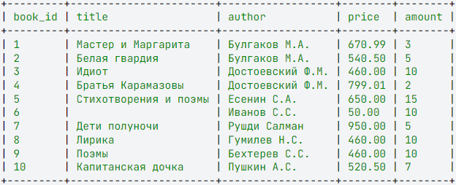 Вывести название и автора тех книг, название которых состоит из двух и более слов, а инициалы автора содержат букву «С». Считать, что в названии слова отделяются друг от друга пробелами и не содержат знаков препинания, между фамилией автора и инициалами обязателен пробел, инициалы записываются без пробела в формате: буква, точка, буква, точка. Информацию отсортировать по названию книги в алфавитном порядке. **Для этого задания структура таблицы следующая --->> | SELECT title, author FROM book WHERE author LIKE "%С.%" AND title LIKE "_% _%" ORDER BY title; | 